Sheet1
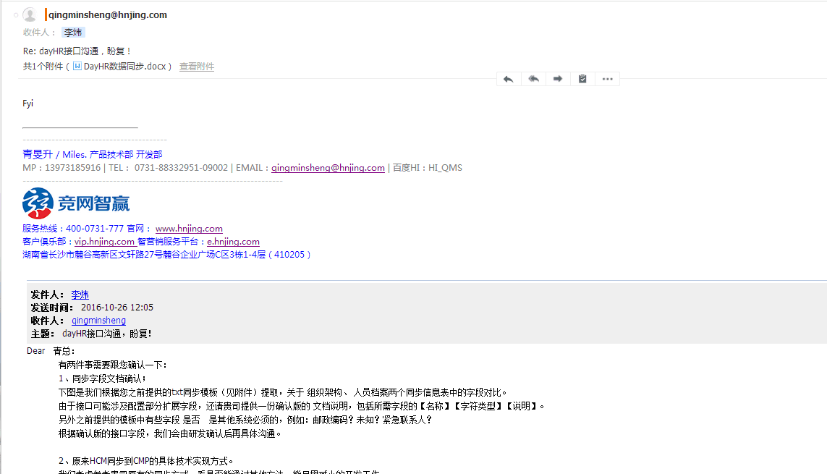
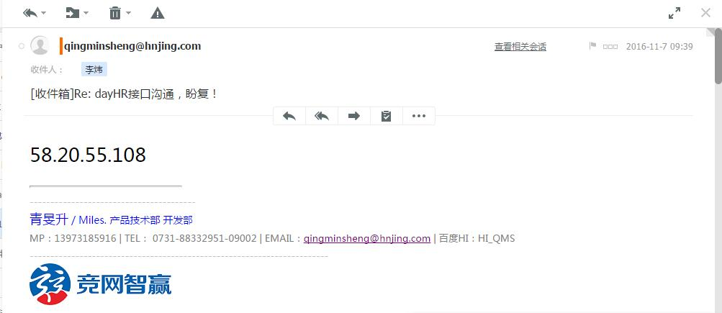
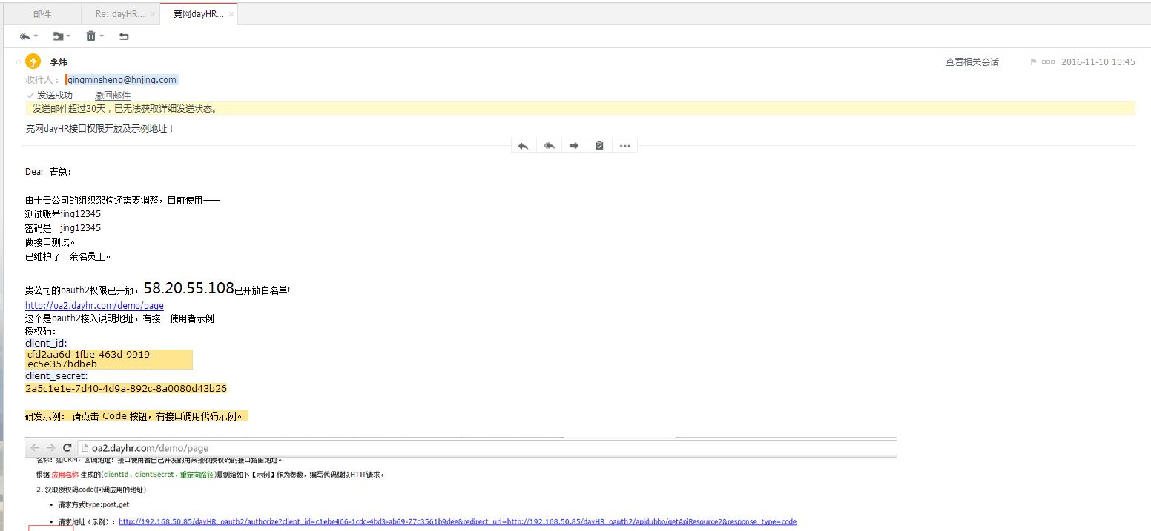
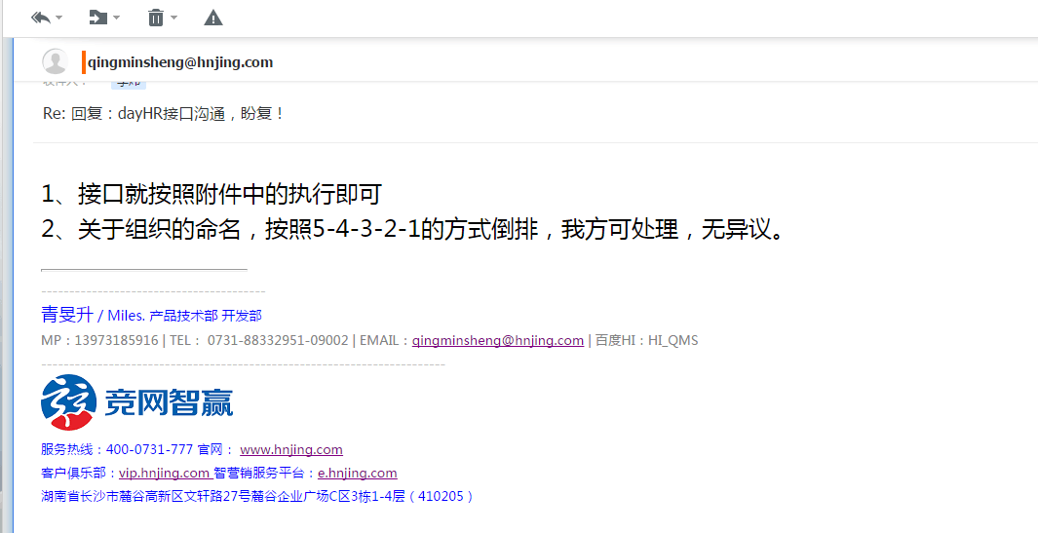
daydao与ERP对接前期沟通情况
序号 | 内容 | 详细进展 | 备注
1 | 同步方式 | daydao提供API接口、接口文档、账号等信息；竞网开发同事负责相关接口程序的编写。
2 | 同步频率 | 与各部门沟通，暂定一小时左右
3 | 需要同步的基础信息（由竞网开发部提供）： |  | 说明：word【必填】为yes的是必须传输的内容，其他内容例如 【区域】【邮政编码】可以不获取。 见邮件附件二
4 | daydao对竞网某固定IP开放外网访问权限 | 竞网提供IP：58.20.55.108 已开放白名单 | 邮件附件三
5 | daydao提供测试账号 | 竞网daydao企业账号：jing12345 密码 jing12345 daydao网址：www.daydao.com 选择【登陆】-dayHR | 邮件附件四
6 | daydao提供 oauth2接入说明及接口示例 | http://oa2.dayhr.com/demo/page 这个是oauth2接入说明地址，有接口使用者示例 授权码： client_id: cfd2aa6d-1fbe-463d-9919-ec5e357bdbeb client_secret: 2a5c1e1e-7d40-4d9a-892c-8a0080d43b26 研发示例： 请点击 Code 按钮，有接口调用代码示例。 | 邮件附件四、五
7 | 接口 | 三个——position , org , person oauth2=http://oa2.dayhr.com callback：表示回调用地址 callback=自己的接口地址 | 附件六
8 | 组织命名 | 由于daydao系统不允许存在同名部门，故daydao系统中部门命名方式为5-4-3-2-1多级架构综合命名，例如销售一组——在系统中名称为：“销售一组_直通车业务部_长沙区域公司_销售通路事业部"，即（五级部门_四级部门_三级部门_二级部门_一级部门）。同步时由竞网处理此差异。 | 附件七
9 | 时间安排 | 当时由青总安排周亚男 测试已完成； 本次安排3月底前完成对接。

